環境
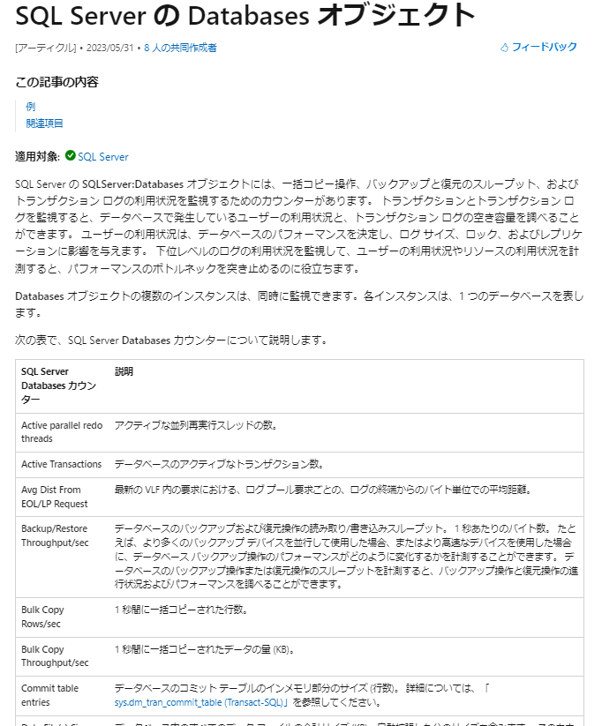
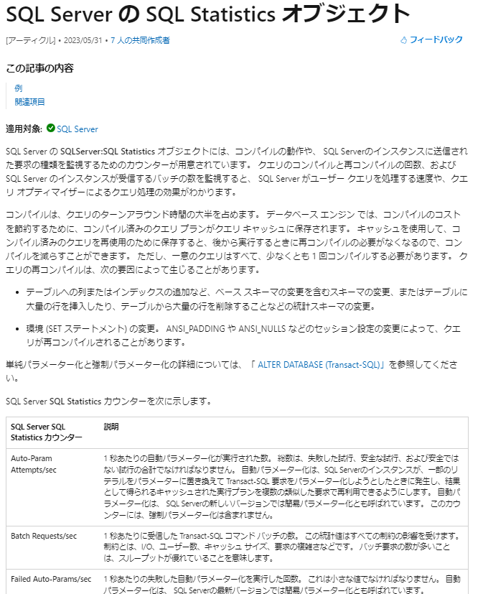
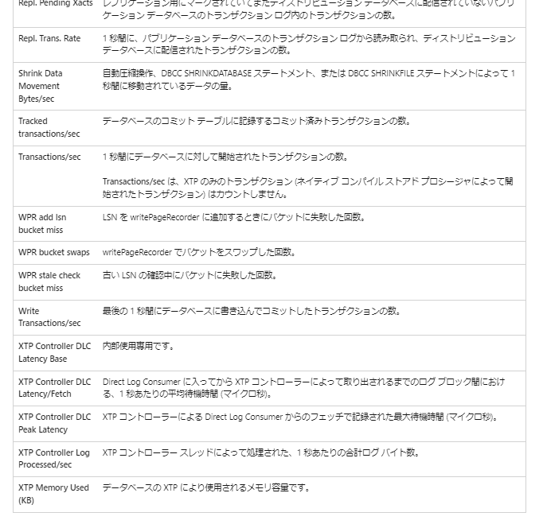
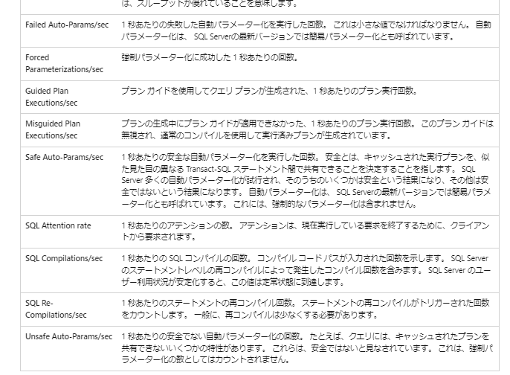
Server：
172.21.1.56Esxi上の
ESX3_market_create_template に作成
IP:172.21.1.198 administrator Pass5556

該当サービス

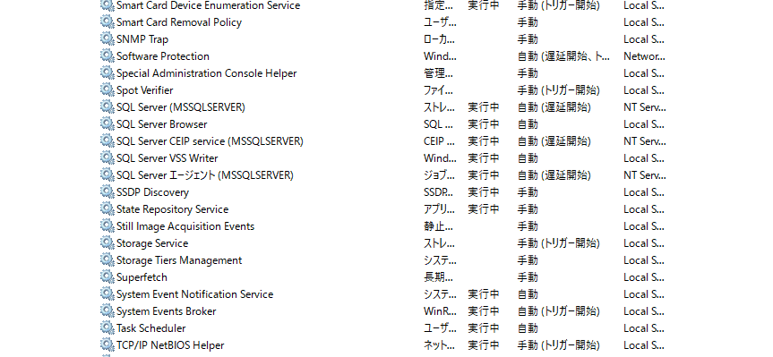

パフォーマンスカウンター
 | 参考文献:
 |  | https://learn.microsoft.com/ja-jp/sql/relational-databases/performance-monitor/monitor-resource-usage-system-monitor?view=sql-server-ver16
 |  | OSのメモリ、ディスクアクセス時間、CPUの使用率とSQL Server特有のメモリー使用量、アクセス時間、ヒット率、読み書き時間、トランザクション量、Lock時間、リコンパイル数見る
 |  | https://learn.microsoft.com/ja-jp/sql/relational-databases/performance-monitor/monitor-memory-usage?view=sql-server-ver16 |  | https://learn.microsoft.com/ja-jp/sql/relational-databases/performance-monitor/monitor-disk-usage?view=sql-server-ver16
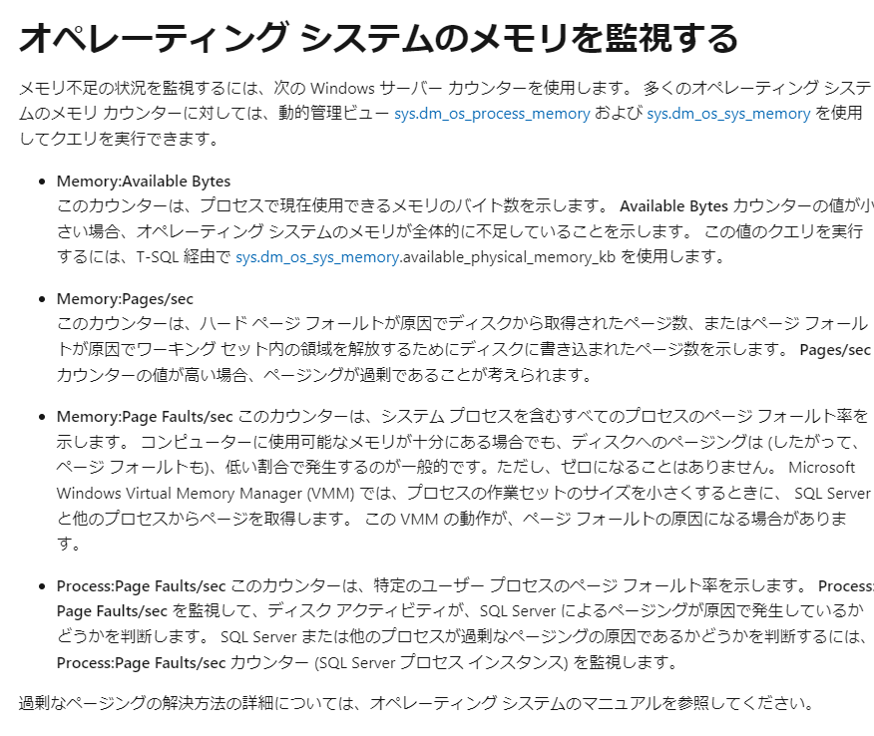
 |  |  |  | https://social.technet.microsoft.com/wiki/contents/articles/3214.sql-server-monitoring-disk-usage.aspx
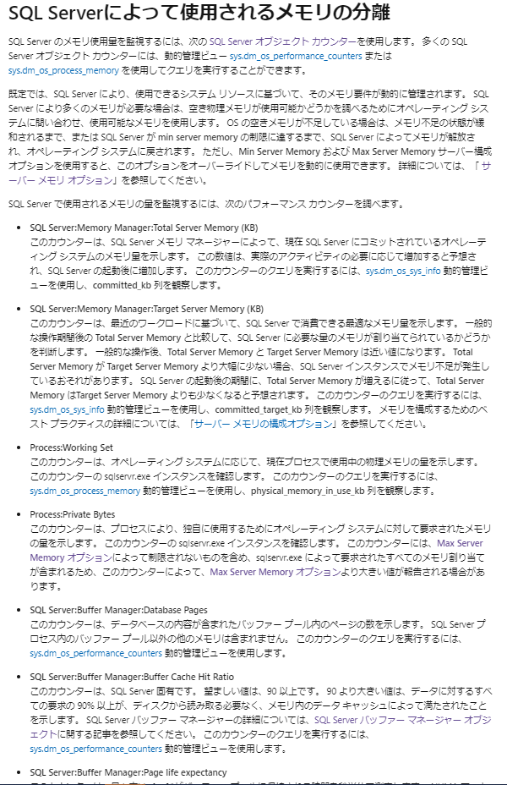
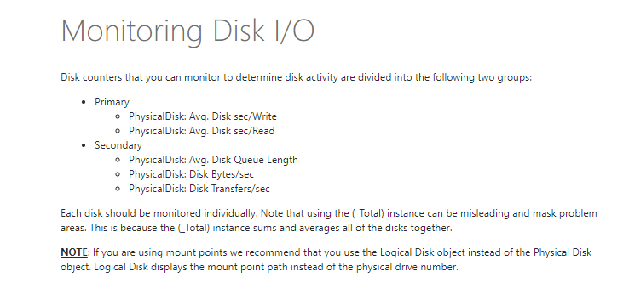

 |  |  |  | https://learn.microsoft.com/ja-jp/sql/relational-databases/performance-monitor/monitor-cpu-usage?view=sql-server-ver16

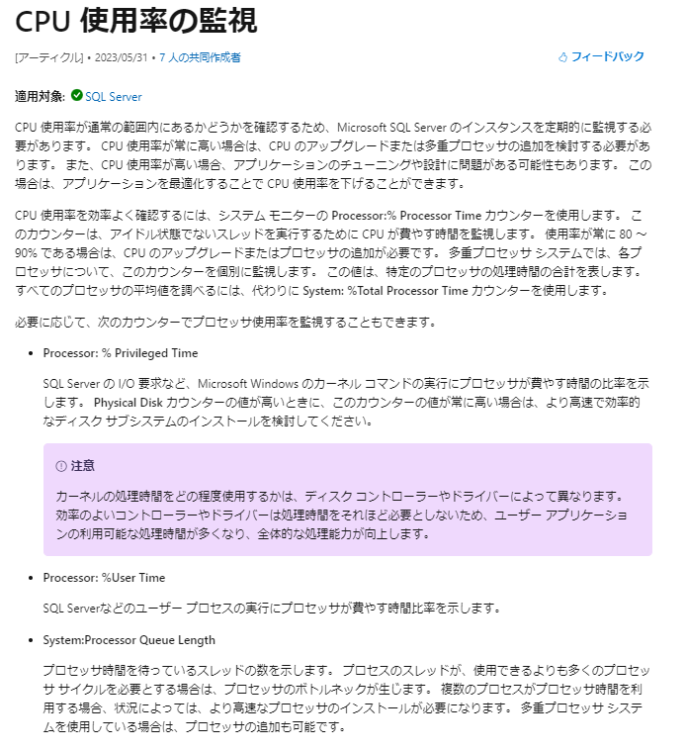

 |  | https://learn.microsoft.com/ja-jp/sql/relational-databases/performance-monitor/sql-server-access-methods-object?view=sql-server-ver16 | https://learn.microsoft.com/ja-jp/sql/relational-databases/performance-monitor/sql-server-locks-object?view=sql-server-ver16

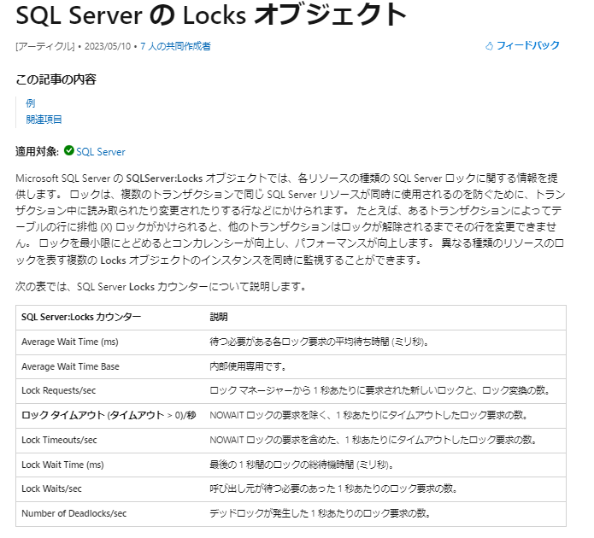
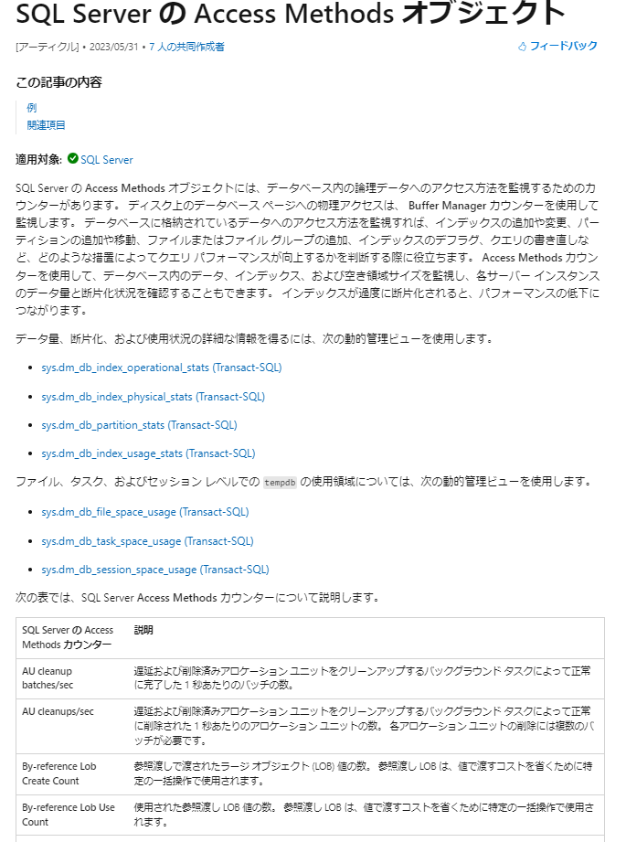

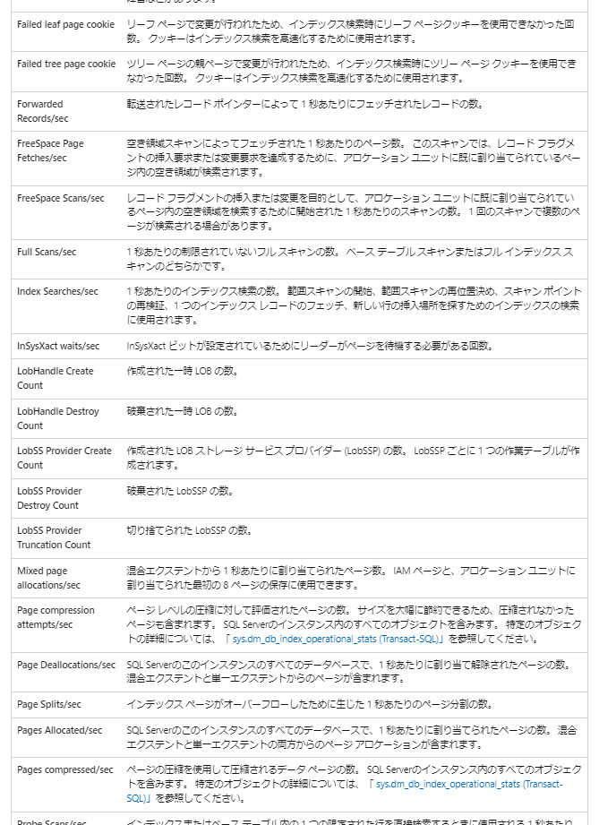

 |  | https://learn.microsoft.com/ja-jp/sql/relational-databases/performance-monitor/sql-server-databases-object?view=sql-server-ver16 | https://learn.microsoft.com/ja-jp/sql/relational-databases/performance-monitor/sql-server-sql-statistics-object?view=sql-server-ver16

